Analyse Lighthouse
 | Résultats des scores Lighthouse issus des rapports

 | Mobile | Desktop
Page Index.html
 | Avant | Avant
Performance | 73 | 97
Accessibilité | 84 | 81
Meilleures pratiques | 93 | 93
SEO | 78 | 90

Page contact.html (page2,html)
 | Avant | Avant
Performance | 99 | 100
Accessibilité | 76 | 76
Meilleures pratiques | 93 | 93
SEO | 81 | 90

* les différents rapports sont en pièces jointes

Page contact - mobile
 | Avant | #REF! | #REF!
Performance | 99 | 1 | 1
Accessibilité | 76
Meilleures pratiques | 93
SEO | 81
page contact - desktop
 | Avant | #REF!
Performance | 100 | 1
Accessibilité | 76
Meilleures pratiques | 93
SEO | 90

W3C
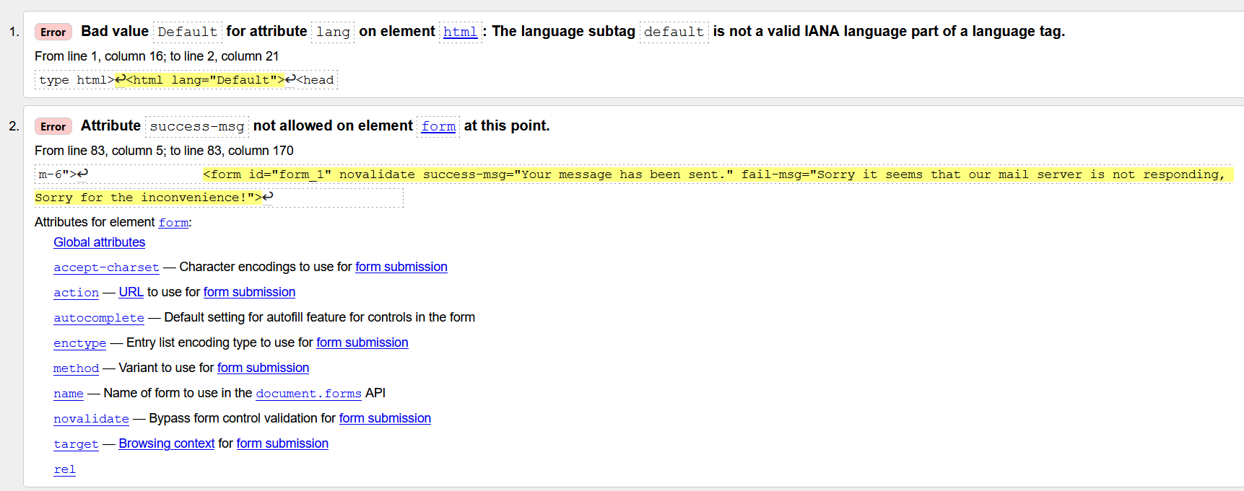
 | Résultats W3C

Pour les fichiers html, pas d'erreur dans les fichiers css

Avant
Résultat de la page index.html

Résultat de la page : page2.html puis contact.html

GTMetrix
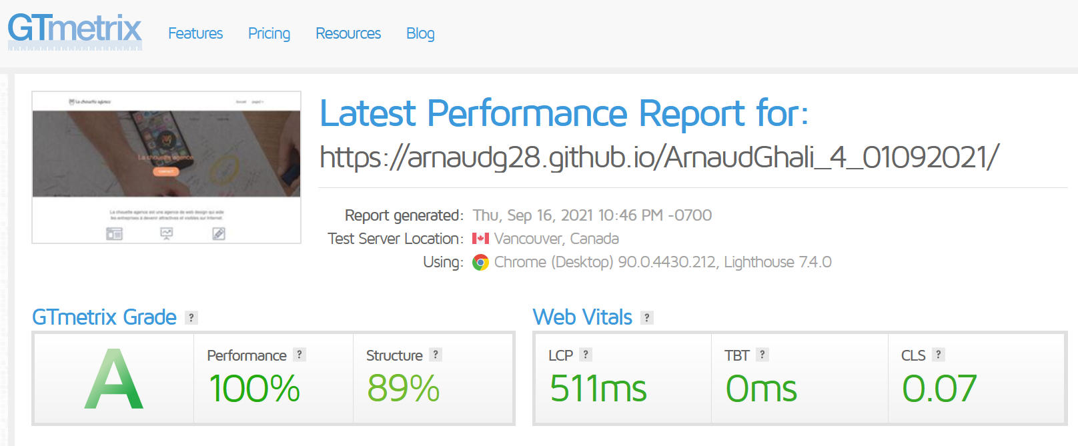
GTMetrix
 | Source : | gtmetrix.com

 | Vitesse de chargement du site

